1-GRAĐ-OBRT. RADOVI
BR. | OPIS STAVKE JED.MJERA | KOLIČINA | JED. CIJENA bez PDV-a | UKUPNA CIJENA bez PDV-a

 | REKONSTRUKCIJA I SANACIJA OBALA U LUCI SAN MARINO – RAB - FAZA 1

1.1. | PRIPREMNI I ZEMLJANI RADOVI
 | U cijeni svakog rada uključena sva potrebna sredstva za rad, režijski troškovi najma alata i prijevoznih sredstava, radne skele, sredstva za osiguranje ljudi, radnih sredstava i samog gradilišta. Pri izvođenju zatrpavanja po izvođenju temelja, materijal koji se koristi za zatrpavanje, obvezatno se nasipava u slojevima max debljine do 30 cm, uz zbijanje svakog sloja do statičkim proračunom ili troškovničkom stavkom predviđene zbijenosti. Zbijenost slojeva koji se zbijaju kontrolirati metodom kružne ploće. Obračun količina iskopa i nasipa u ovom troškovniku vršen je za sve zemljane i šljunčane materijale u sraslom (odn., zbijenom) stanju, ukoliko u pripadajučoj stavki-opisu rada nije izrijekom predviđeno drugačije.
 | Izvođač radova je dužan izvršiti predradnje, pomoćne radnje te dobaviti i upotrijebiti pomoćne materijale i opremu kako bi se osigurala projektirana funkcionalnost i estetika. Izvođač je dužan izraditi plan upravljanja otpadom i sav otpad zbrinuti prema važećim propisima. Izvođač radova se mora pridržavati važećih propisa zaštite na radu.
 | U jediničnu cijenu stavki obavezno uključiti sve utovare i odvoze na deponiju predviđenu za tu namjenu sukladno zakonskim propisima bez obzira na udaljenost, sva potrebna razupiranja, osiguranja iskopa od urušavanja, crpljenja vode, deponiranja materijala na gradilišnu deponiju, koeficijente rastresitosti (svi obračuni vršiti će se u sraslom stanju), takse za deponij, nabave i dopreme materijala, razastiranja, zbijanja, valjanja i slično i sve ostale osnovne i pomoćne radove i materijale do potpune funkcionalne gotovosti pojedine stavke - ako opisom stavke nije drugačije određeno.
 | Tijekom izvođenja radova potrebna je stalna prisutnost nadzornog inženjera, čije je obaveza da u cjelosti osigura izvedbu sukladno sa smjernicama općih uvjeta i projekta. Izvođač je dužan u cijenama stavaka uključiti sva potrebna kontrolna ispitivanja kojima je dužan dokazati kvalitetu izvedenih radova sukladno svim uvjetima iz projektne dokumentacije.
1.1.1. | SNIMAK POSTOJEĆIH ELEMENATA INSTALACIJA
 | Na području obuhvata (cca 850m²) izvedena je instalacija koja se djelomično zadržava (elektro i hidroinstalacija), a djelomično rekonstruira i dorađuje. Predvidjeti snimak izvedenog stanja instalacija na području obuhvata prije početka izvedbe radova. Stavka uključuje sav potreban rad.
 | komplet | 1.00 |  | kn
1.1.2. | ISKOLČENJE TRASE
 | Iskolčenje trasa na području obuhvat zahvata označeno u projektmpj dokumentaciji kao faza 1 - uređenje parkinga (cca 850m²). Rad obuhvaća sva geodetska mjerenja, kojima se podaci iz projekta prenose na teren ili s terena u projekte, osiguranje osi iskolčene trase, profiliranje, obnavljanje i održavanje iskolčenih oznaka na terenu za sve vrijeme građenja, odnosno do predaje radova investitoru. Jediničnom cijenom uključen je sav potreban materijal i troškovi prijevoza vezani uz rad. Obračun se vrši po m² iskolčene površine.
 | m² | 850.00 |  | kn
1.1.3. | ISPITIVANJE PODLOGE
 | Prije izvedbe nosivog sloja od mehanički zbijenog zrnatog kamenog materijala (tamponskog sloja) potrebno je utvrditi kvalitetu podloge propisanim i navedenin ispitivanjima. Ispitivanja je potrebno ponoviti u slučaju dužeg zastoja u izvedbi, nepovoljnih meteoroloških prilika i drugih događaja koji mogu negativno utjecati na kvalitetu podloge. Nasip i konstrukcija koji su podloga za završne slojeve obrade partera trebaju biti izvedeni prema profilima i visinskim kotama iz projekta i propisanim nagibima kosina. Provode se najmanje sljedeća ispitivanja: - ispitivanje modula stišljivosti, na svakih 200 m2 (8 ispitivanja), - ispitivanje stupnja zbijenosti volumetrom, na svakih 200 m2 (8 ispitivanja), - ispitivanje granulometrijskog sastava, na svakih 1000 m2 (2 ispitivanja), - ispitivanje ravnosti površine letvom duljine 4 m. Podloga nasipa – posteljica prije izvedbe tamponskog sloja mora imati modul zbijenosti njamanje Me ≥ 40 MN/m2. Tamponski sloj mora imati modul zbijenosti njamanje Me ≥ 60 MN/m2.
 | komplet | 1.00 |  | kn
1.1.4. | ISKOP MATERIJALA - PARKIRALIŠTE
 | Iskop materijala debljine sloja cca 30 cm na području uređenja budućeg parkirališta. Strojni iskop i profiliranje terena bez obzira na kategoriju materijala izvesti prema geometriji i nagibima iz projekta, s guranjem u stranu i utovarom u kamion. Visinske kote provjeriti u arhitektonskom projektu. Zahtijeva se postizanje točnosti iskopa od +/-1,0 cm na 1,0 m duljine. Tehnologiju izvedbe iskopa potrebno je prilagoditi stanju na terenu, a ovisno o vrsti tla. Stavka obuhvaća: iskop, utovar na transporter, deponiranje materijala iz iskopa na deponij. Materijal se utovaruje i odvozi u najbližu odgovarajuću građevinu ili uređaj u odnosu na mjesto nastanka otpada, uzimajući u obzir gospodarsku učinkovitost i prihvatljivost za okoliš. Stavka uključuje sva potrebna sredstva, materijal i rad. U cijeni rada uključen i trošak deponiranja građevnog materijala. Obračun po m³ iskopanog materijala u sraslom stanju bez obzira na kategoriju.
 | m3 | 265.00 |  | kn
1.1.5. | IZRADA NOSIVOG SLOJA ISPOD POPLOČENJA PREF. AB KOCKAMA
 | Izrada gorenjeg nosivog sloja od mehanički stabiliziranog zrnatog kamenog materijala u debljini od d = 10-15 cm na prethodno zbijenu i zaravnatu površinu prema kotama i nagibima iz projekta. Obuhvat zahvata: parkiralište. Rad obuhvaća nabavu, prijevoz i ugradnju zrnatog kamenog materijala 0/32 mm za potrebe izrade gornjeg nosivog sloja površina koje se popločuju prefabriciranim ab kockama. Modul stišljivosti Ms mjeren kružnom pločom promjera 30 cm treba biti minimalno 80 MN/m2. Stupanj zbijenosti Sz u odnosu na modificirani Proctor je min 100%. Jediničnom cijenom obuhvaćena je dobava materijala, svi radovi i prijevoz potrebni za izradu nosivog sloja i izradom izvještaja o provedenom ispitivanju zbijenosti podloge. Obračun se vrši po m³ ugrađenog materijala u zbijenom stanju.
...
1.3.1. | PREFABRICIRANE BETONSKE KOCKE - PARKIRALIŠTE
 | prefabricirane betonske kocke u drugoj boji dim. 10,5x10,5x6 (160m') za potrebe oznake parking mjesta
 | m² | 16.00 |  | kn
 | prefabricirane betonske kocke dim. 10,5x10,5x6
 | m² | 828.00 |  | kn
1.3.2. | PREFABRICIRANI ARMIRANO-BETONSKI RUBNJACI
 | Armirano betonski rubnjaci se polažu na unaprijed istamponiranu i zbijenu podlogu, u sloj polusuhog cementnog morta, u prosječnoj debljini 8-10cm, sa potrebnim ljepljenjem na cementnu bujaku. Polaganje se vrši strojno pomoću vakuma, koji se ''kači'' na radni stroj (bager) te se njima polažu elementi na terenu. Sve iznad navedeno uključiti u jediničnu cijenu po m'.
 | U cijenu stavke uključiti ugradnju, te uključiti sav potreban rad i materijal prema opisu u troškovniku, oplate, armature, premaze, obrade, kao i sve dodatne radove i materijale potrebne da se izradi kompletna stavka kao oblikovna i funkcionalna cjelina, postav i pripasavanje, sav pomoćni materijal sa svom pripadajućom opremom, te pribavljanje svih potrebnih proračuna i atesta .Dobavu betonskih rubnjaka osigurava Investitor u zoni gradilišta.
 | Navedene su stvarne neto ugrađene količine.
 | prefabricirani armirano-betonski rubnjaci - dim.200x40x18cm (prema drvenoj oblozi - rampi) - ugradnja
 | m | 48.0 |  | kn
 | 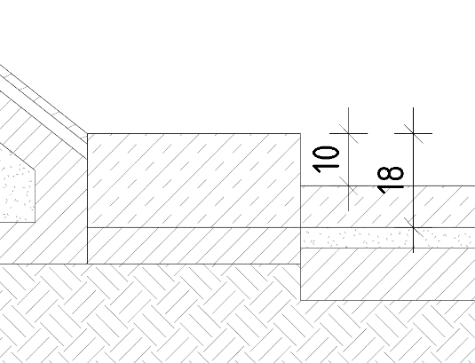
 | prefabricirani armirano-betonski rubnjaci - dim.200x15x18cm (obrub parkirališta) - ugradnja
 | m | 108.0 |  | kn
 | 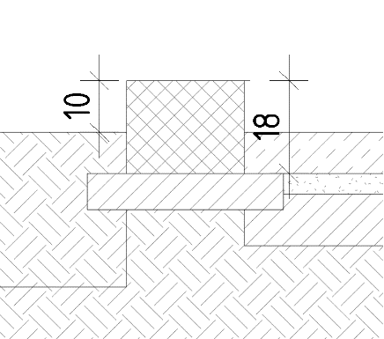
1.3.3. | SITNI RADOVI NA POSTAVI I PRIPASIVANJU
 | U cijenu stavke uključiti izradu, dobavu i ugradnju dodatnih elemenata za koje će s epokazati potreba u toku izvedbe radova,a koji se nisu mogli predvidjeti projektom. Uključuju sav potreban rad i materijal, oplate, armature, premaze, obrade, kao i sve dodatne radove i materijale potrebne da se izradi kompletna stavka kao oblikovna i funkcionalna cjelina, postav i pripasavanje, sav pomoćni materijal sa svom pripadajućom opremom. Predviđa se 2% visine svih prefabriciranih AB radova.
 | komplet | 1.0 |  | kn

1.3. | PREFABRICIRANI BETONSKI I ARMIRANO BETONSKI ELEMENTI |  |  | 0.00 kn

 | REKAPITULACIJA GRAĐEVINSKIH RADOVA |  |  | kuna
...

